상품제안서
폼폼 메모잇(주문제작형) | 상품코드: F23512

 |  |  |  |  |  |  | 02-412-0044 | www.easy1.co.kr
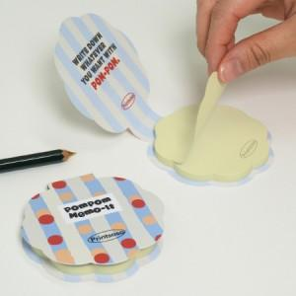

【상세/제작정보】 | <span style="font-family: dotum; font-size: 13px; background-color: rgb(255, 255, 255);">* 박스 입수량 - 20, 30매 1000개입, 50매 500개입</span><br style="font-family: dotum; font-size: 13px; background-color: rgb(255, 255, 255);"><span style="font-family: dotum; font-size: 13px; background-color: rgb(255, 255, 255);">배송비, 부가세 별도</span>

【인쇄/포장옵션】 | 풀칼라 / OPP(비닐)

【공급단가】 | 수량 | 1,000~ | 2,000~ | 3,000~ | 5,000~ | 10,000~
*VAT별도 | 20매 | 500원 | 490원 | 480원 | 470원 | 460원
 | 30매 | 600원 | 590원 | 570원 | 560원 | 550원
 | 50매 | 780원 | 760원 | 740원 | 730원 | 710원

【상품 URL】 | http://www.easy1.co.kr/src/goods_detail.php?gdno=23512

